相關資料表
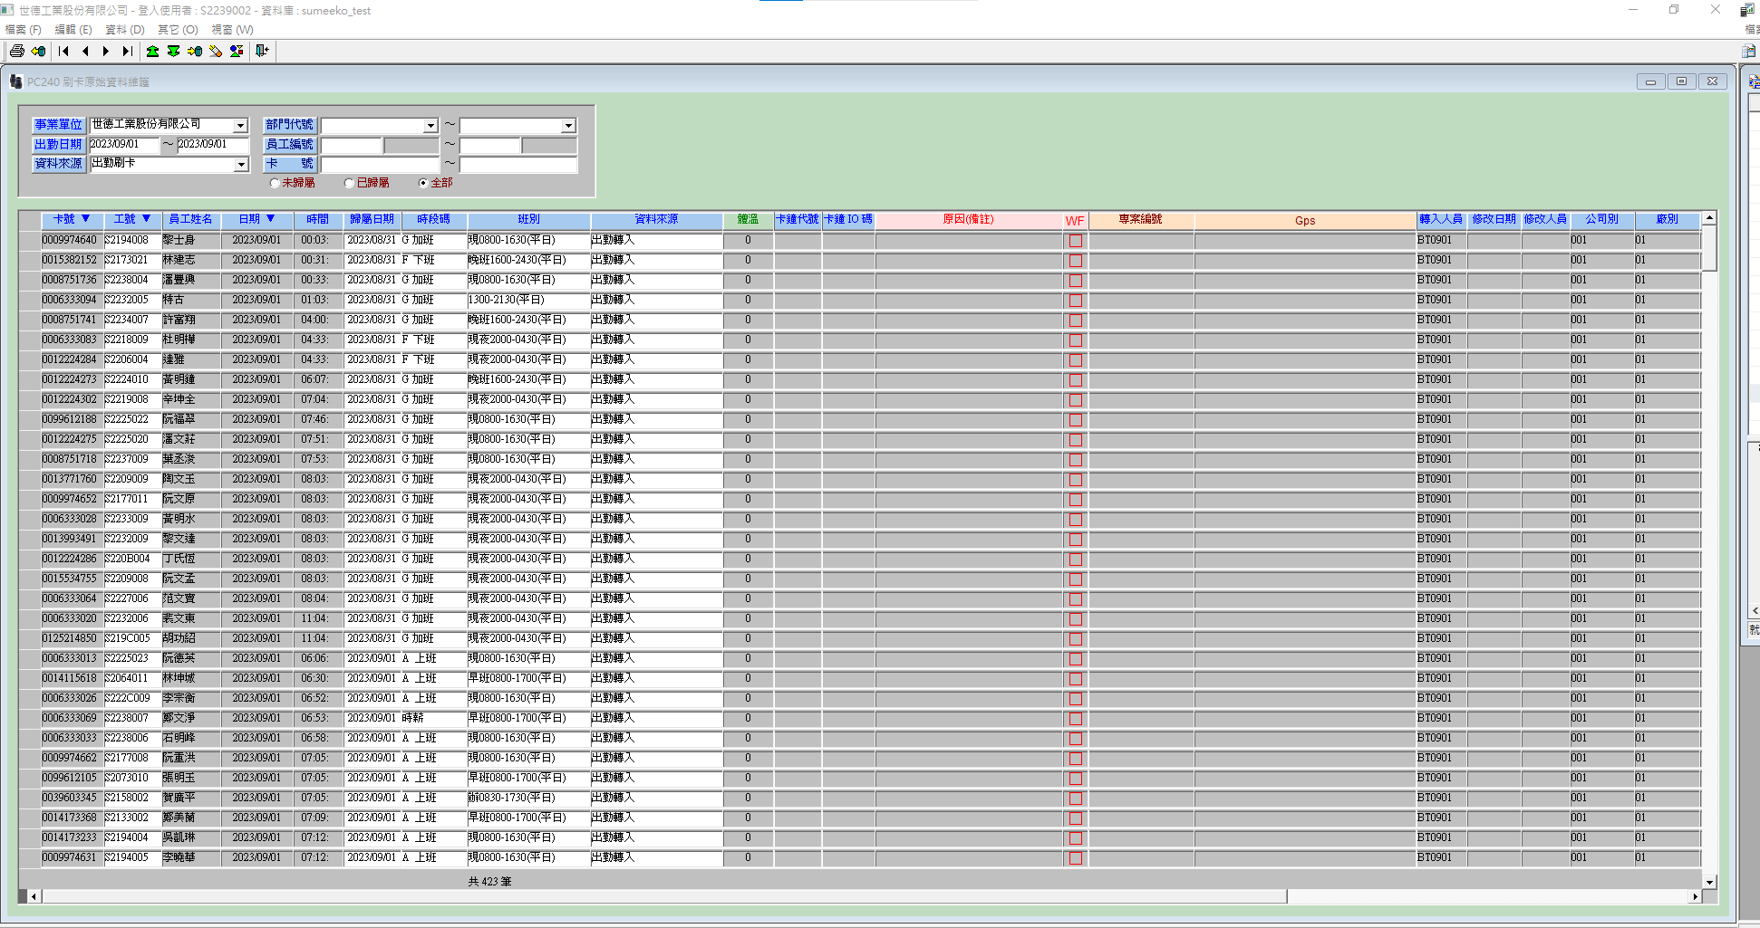
192.168.1.207 (原有)

打卡紀錄表 pcddat | facno | cardno | perno | attdate | atttime | pcdcode | pcddate | workno | deptno | attcode | attfunc | iocode | datasource | moduserno | moddate | paymark1 | paymark4 | paymark5 | userno | pcsfh001 | pcsfh002 | pcsfh003 | remark | cnvsta | cardiocode | prjno | gps | flowyn | bodytemp
 | 工廠號 | 卡號 | 工號 | 打卡日期 | 打卡時間 | 時段碼 | ? | 班別 | 部門號 | ? | ? | ? | ? | ? | ? | ? | ? | ? | ? | ? | 表單類型 | ? | 備註 | ? | ? | ? | ? | ? | ?
 | varchar(3) | varchar(12) | varchar(12) | varchar(10) | varchar(8) | varchar(2) | varchar(10) | varchar(8) | varchar(8) | varchar(3) | varchar(2) | varchar(1) | varchar(1) | varchar(8) | datetime | varchar(8) | varchar(8) | varchar(8) | varchar(8) | varchar(30) | varchar(10) | varchar(4) | varchar(100) | varchar(1) | varchar(1) | varchar(20) | varchar(60) | varchar(1) | decimal(10, 1)
 | 001 |  |  | yyyymmdd | hhmm | 見時段工作表 | 同attdate | 見班別工作表 | 8個數字 | 空字串 | 空字串 |  |  |  | yyyyMMdd HH:mm:ss.SSS | 001

加班表 pcdvctmp | pcsfh001 | pcsfh002 | pcsfd003 | facno | perno | trnkind | trncode | vctbegdate | vctbegtime | vctenddate | vctendtime | vctqty_d | vctqty_h | vctqty_m | userid | keyindate | procyn | auditcode | workno | remark | erpcode | erpdate | scan_data | have_meal | itnbr | paydate | emgyn | prjno | jobarea | vctqty_erp | apperno | processmrk | flowsource | add100 | add133 | add166 | add200 | add267 | addqty | addemg | addtype | offcode | holiyn | holitrncode | hrsyn | hrmark | addcook | addcompute | inputsta | inputsw | deptno
 | ? | 表單類型 | ? | 工廠號 | 申請人工號 | 加班類型 | 加班碼 | 開始日期 | 開始時間 | 結束日期 | 結束時間 | 加班時數 | 加班時數 | 加班時數 | ? | 輸入日期 | 補修年度結算年月 | 審核碼 | 上班代碼 | 備註 | 人資處理狀態 | 人資處理日期 | ? | ? | ? | 當天日期 | ? | ? | ? | 加班數量 | 申請人工號 | ? | ? | 1倍*時數 | 1.33倍*時數 | 1.66倍*時數 | 2倍*時數 | 2.67倍*時數 | ? | ? | ? | ? | ? | ? | ? | ? | ? | ? | ? | ? | 部門號
 | varchar(30) | varchar(10) | varchar(4) | varchar(3) | varchar(12) | varchar(1) | varchar(3) | datetime | varchar(4) | datetime | varchar(4) | decimal(4, 1) | decimal(4, 1) | decimal(4, 1) | varchar(8) | datetime | varchar(1) | varchar(1) | varchar(8) | varchar(255) | varchar(1) | datetime | varchar(1) | varchar(1) | varchar(20) | datetime | varchar(1) | varchar(20) | varchar(1) | decimal(4, 1) | varchar(12) | varchar(255) | varchar(1) | decimal(4, 1) | decimal(4, 1) | decimal(4, 1) | decimal(4, 1) | decimal(4, 1) | decimal(4, 1) | decimal(4, 1) | varchar(1) | varchar(1) | varchar(1) | varchar(8) | varchar(1) | varchar(255) | decimal(4, 2) | varchar(1) | varchar(1) | varchar(1) | varchar(8)
 | yyyymmdd_工號 |  |  | 001 |  | B | 見加班工作表 | yyyymmdd 00:00:00.000 | hhrr | yyyymmdd 00:00:00.000 | hhrr | 時數一致 |  |  |  |  | Y |  |  |  |  |  |  |  |  |  |  |  |  |  |  |  |  |  |  |  |  |  |  |  | A |  | N |  | Y |  | 0 | 1

192.168.1.207 (新增)

打卡紀錄表 auto_ClockFile | staff_no | card_no | clock_date | clock_time | clock_type | file_path
 | 工號 | 卡號 | 打卡日期 | 打卡時間 | 時段碼 | 文件路徑

免稅加班表 auto_TaxFreeOvertime | staff_no | card_no | deptno | overtime_begdate | overtime_begdate | overtime_enddate | overtime_endtime | tax_or_not
 | 工號 | 卡號 | 部門號 | 加班開始日期 | 加班開始時間 | 加班結束日期 | 加班結束時間 | 是否有稅

有稅加班表 auto_WithTaxOvertime | staff_no | card_no | deptno | overtime_begdate | overtime_begdate | overtime_enddate | overtime_endtime | tax_or_not
 | 工號 | 卡號 | 部門號 | 加班開始日期 | 加班開始時間 | 加班結束日期 | 加班結束時間 | 是否有稅

